关系图
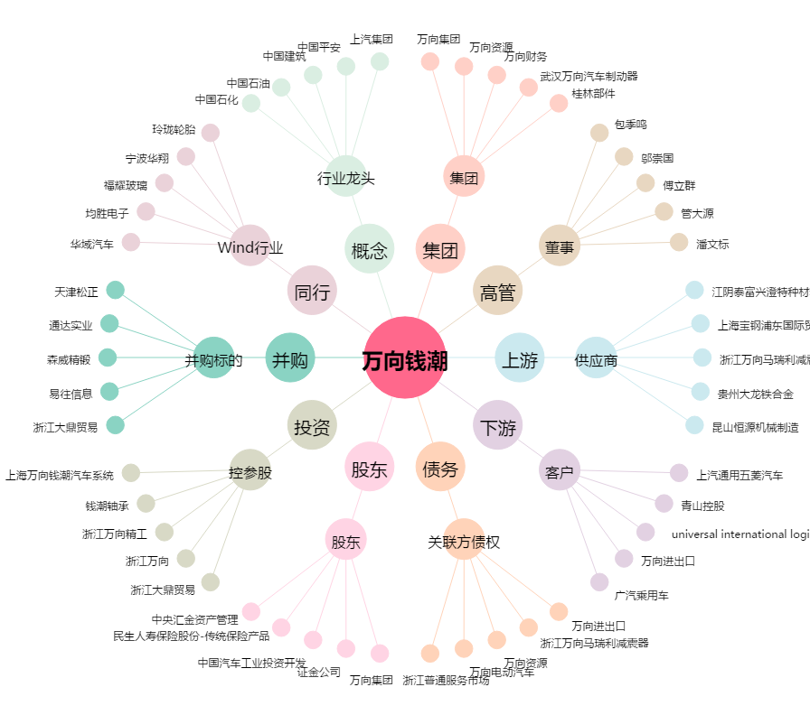
万向钱潮[000559.SZ] - 关系概览图

